GIT
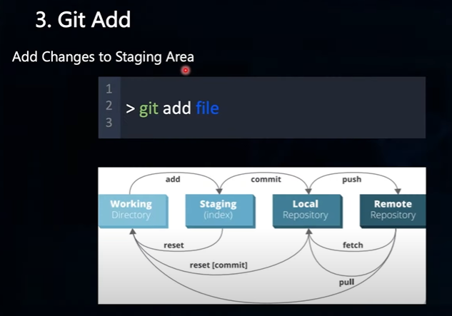
Repository là Kho chứa, lưu trữ source code, có 2 loại:
 | Local Repository | Your own PC | Install Git in your PC
 | Remote Repository | Github, GitLab, Bitbucket | Create a GitHub Account
 | Liên kết Local Repo vs Remote Repo bằng lệnh Git config

đăng ký lần đầu
 | git config --global user.name ""
 | git config --global user.mail ""
 | git config --list

10 lệnh Git cơ bản
 | git init |  |  | git init
 | git remote add origin "link" |  |  | git clone
 | git clone "link" |  |  | git pull
 | git add "tên file"
 | git commit -m "nội dung thay đổi" |  |  | git add và git add .
 | git commit --amend -m "nội dung sửa đổi nội dung commit" |  |  | git commit
 | git push origin master |  |  | git push
 | git status
 | git diff |  |  | git log
 | git log |  |  | git log-decorate-graph-oneline
 | git reset
 | git fetch
 | get pull

THUVIEN
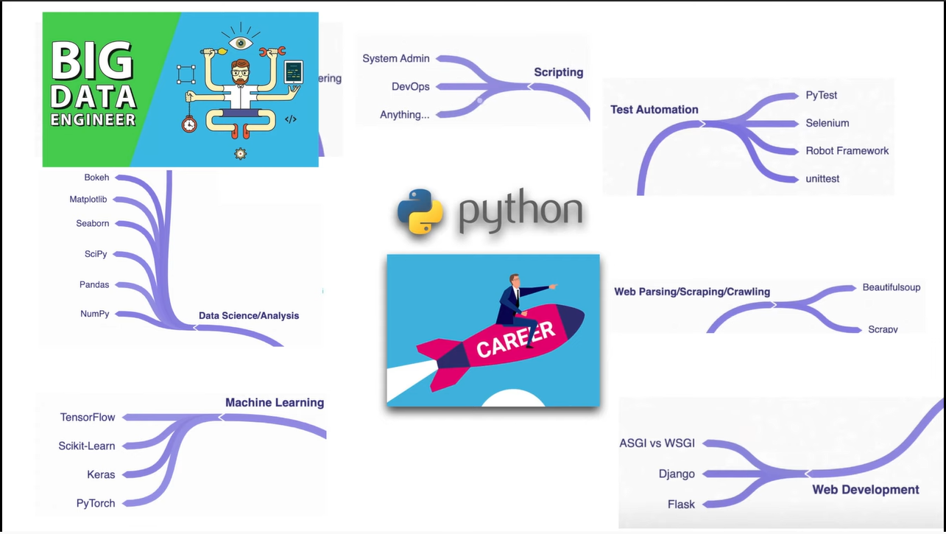
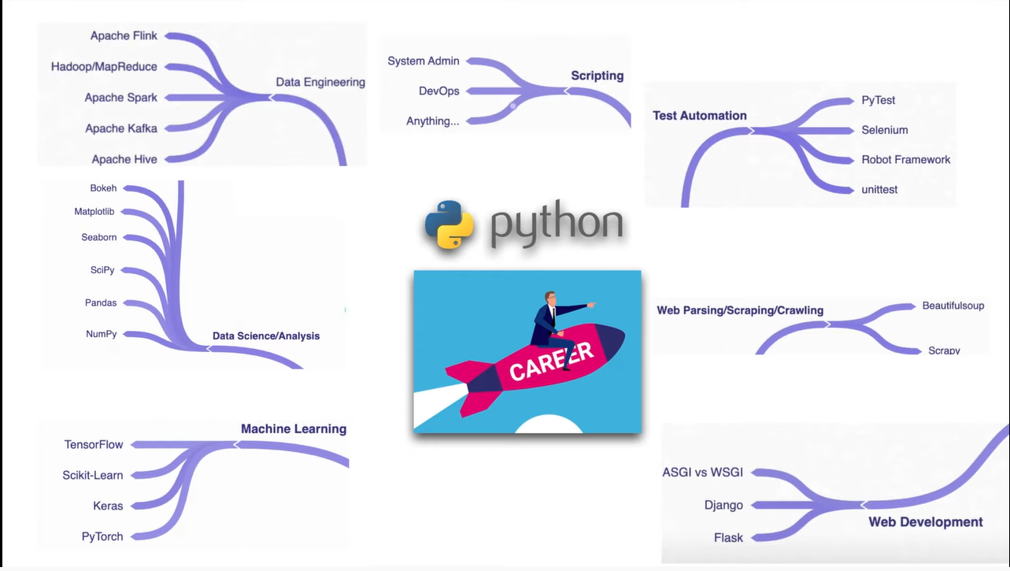
Thư viện Python cho Data Scientist |  | Popular Libraries
 | numpy |  | Six | kết nối giữa các phiên bản python
 | scipy |  | Tkinter | Đồ họa
 | seaborn |  | Requests | Giao thức chuẩn của web
 | bokeh |  | Pillow | hình ảnh, âm thanh, video
 | pandas |  | Asyncio | lập trình đồng thời cùng 1 lúc
 | matplotlip |  | PyQT | Đồ họa - hiện đại hơn Tkinter
 | scikit-learn |  | PyGame | tạo game
Machine learning |  | Computer Science
 | tensorflow |  | Algorithms | Thuật toán
 | scikit-learn |  | Data Structures | Cấu trúc dữ liệu
 | keras |  | Time Complexity
 | pytorch |  | Space Complexity
Big data - Data Engineering
 | apache hive | 360 thư viện phổ biến trong python hỗ trợ
 | apache kafka
 | apache spark
 | Hadoop/MapReduce
 | Apache Flink

Cách cài
 | $ conda install …..

